RAARI
Comisión Ejecutiva de Atención a Víctimas

Aplicación de los recursos para personas en situación de víctimas | Oct-21 |  |  | Nov-21 |  |  | Dec-21
 | Mujer | Hombre | Total | Mujer | Hombre | Total | Mujer | Hombre | Total
Medidas de Recursos de Ayuda, por concepto de gastos funerarios, de alimentación, de alojamiento, peritajes, gastos médicos y traslados | 28.7 | 12.4 | 41.1 | 29.0 | 12.7 | 41.7 | 29.0 | 22.7 | 51.6
Compensación subsidiaria por comisión de delito del fuero federal | 6.0 | 5.6 | 11.6 | 9.1 | 3.2 | 12.4 | 8.7 | 3.4 | 12.2
Compensación por violación de derechos humanos cometidas por autoridades federales | 0.0 | 0.0 | 0.0 | 0.0 | 0.0 | 0.0 | 0.0 | 0.0 | 0.0
Medidas Complementarias de Reparacion Integral del Daño | 6.6 | 2.0 | 8.7 | 8.1 | 9.1 | 17.2 | 19.0 | 7.3 | 26.3
Total | 41.3 | 20.0 | 61.4 | 46.2 | 25.0 | 71.2 | 56.7 | 33.4 | 90.1

Víctimas atendidas con los recursos | Oct-21 |  |  | Nov-21 |  |  | Dec-21
 | Mujer | Hombre | Total | Mujer | Hombre | Total | Mujer | Hombre | Total
Medidas de Recursos de Ayuda, por concepto de gastos funerarios, de alimentación, de alojamiento, peritajes, gastos médicos y traslados | 3,313 | 1,433 | 4746 | 3,266 | 1,392 | 4658 | 3,235 | 1,420 | 4655
Compensación subsidiaria por comisión de delito del fuero federal | 10 | 13 | 23 | 19 | 14 | 33 | 31 | 25 | 56
Compensación por violación de derechos humanos cometidas por autoridades federales | 0 | 0 | 0 | 0 | 0 | 0 | 0 | 0 | 0
Medidas Complementarias de Reparacion Integral del Daño | 8 | 8 | 16 | 40 | 39 | 79 | 39 | 26 | 65
Total | 3331 | 1454 | 4785 | 3325 | 1445 | 4770 | 3305 | 1471 | 4776

Aplicación de los recursos (millones de pesos)
 | Medidas de Recursos de Ayuda, por concepto de gastos funerarios, de alimentación, de alojamiento, peritajes, gastos médicos y traslados | Compensación subsidiaria por comisión de delito del fuero federal | Compensación por violación de derechos humanos cometidas por autoridades federales | Medidas Complementarias de Reparacion Integral del Daño
Oct-21 |  | 11.6 | 0.0 | 8.7
Nov-21 |  | 12.4 | 0.0 | 17.2
Dec-21 |  | 12.2 | 0.0 | 26.3
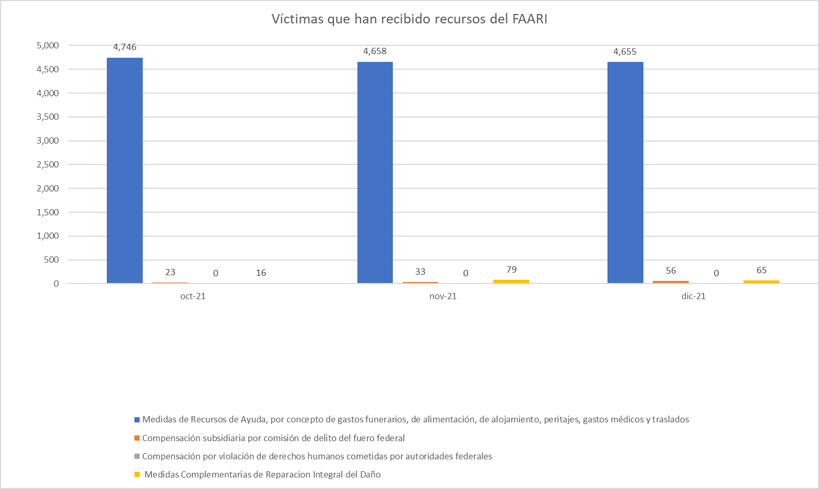
Aplicación de los recursos para personas en situación de víctimas | Oct-21 | Nov-21 | Dec-21 | Acumulado |  | |
Compensación subsidiaria por comisión de delito del fuero federal | 11.6 | 12.4 | 12.2 | 36.2
Compensación por violación de derechos humanos cometidas por autoridades federales | 0.0 | 0.0 | 0.0 | 0.0
Medidas Complementarias de Reparacion Integral del Daño | 8.7 | 17.2 | 26.3 | 52.2
Total | 61.4 | 71.2 | 90.1 | 222.7

Víctimas atendidas con los recursos | Oct-21 | Nov-21 | Dec-21 | Acumulado
Medidas de Recursos de Ayuda, por concepto de gastos funerarios, de alimentación, de alojamiento, peritajes, gastos médicos y traslados | 4,746 | 4,658 | 4,655 | 14059.0
Compensación subsidiaria por comisión de delito del fuero federal | 23 | 33 | 56 | 112.0
Compensación por violación de derechos humanos cometidas por autoridades federales | 0 | 0 | 0 | 0.0
Medidas Complementarias de Reparacion Integral del Daño | 16 | 79 | 65 | 160.0
Total | 4785 | 4770 | 4776 | 14331

